Instruções gerais
INSTRUÇÕES GERAIS

1 - Este programa realiza a otimização de pilares circulares e retangulares submetidos à FCO, nele não se consideram esforços transversal, pilares com esbeltez l > 90, e com armadura assimétrica. | Figura 1 - Classificação dos pilares |  |  | Figura 2 - Convenção dos momentos
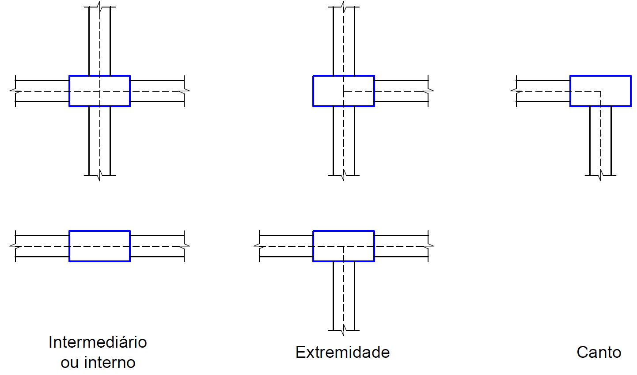
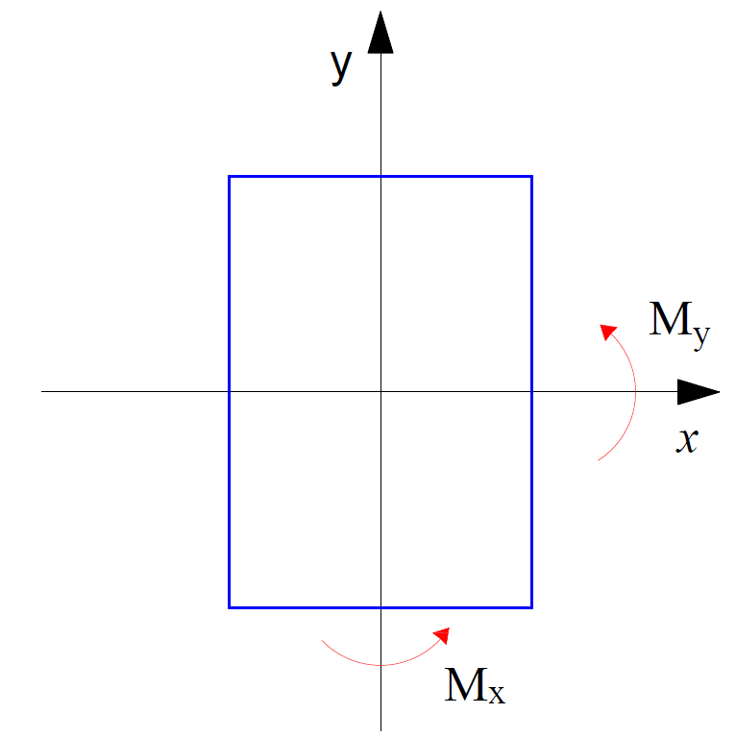

2 - Ao realizar este processo considera-se:
• gc = gf = 1.4;

• Diâmetro máximo do agregado (Dmáx,agreg) igual a 19 mm;

• Momentos mínimos como metodologia para cálculo das imperfeições geométricas locais, onde para pilares internos e de extremidade, atuantes isoladamente para cada eixo, e para pilares de canto, atuando simultaneamente (ver Figura 1);

• Método do pilar-padrão com curvatura aproximada para análise dos efeitos locais de segunda ordem;
 | Figura 3 - Momentos no topo e na base | Figura 4 - Arquivos que compõem o "PFOC"
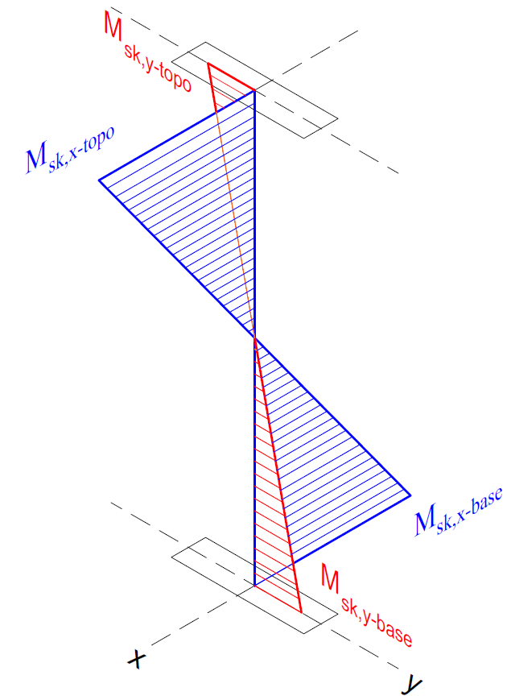
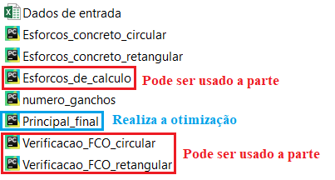
Em atualizações futuras esses critérios poderão ser alterados pelo usuário;

3 - Ao inserir os esforços solicitantes característicos deve-se seguir a notação dada pela Figura 2, e que Nsk é positivo quando comprime o elemento. Os momentos solicitantes do topo e da base devem ter sinais opostos quando comprimem faces diferentes do pilar, vide Figura 3.

4 - Para correto funcionamento do programa deve-se inserir os dados das abas "Materiais" e "Critérios de projeto" corretamente, salvar a planilha e executar o arquivo "Principal_final.py", indicado na Figura 4. Para fins acadêmicos, ou necessidade do usuário, pode-se utilizar os arquivos em vermelho separadamente para realizar a verificação de dado pilar à FCO, ou determinar os esforços de cálculo.

 |  |  | Figura 5 - Bibliotecas a serem instaladas
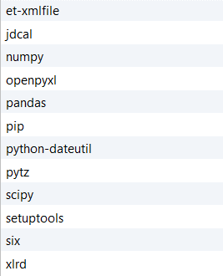

5 - Recomenda-se o uso da IDE Pycharm para execução do "PFOC", salienta-se que as bibliotecas indicadas na Figura 5 devem estar instaladas.

6 - O Autor não se responsabiliza por quaisquer resultados que o programa possa exibir. Para sugestões e o relato de erros entrar em contato pelo email:

danieldgrossmann@gmail.com

Senha para edição: PFOC112358

Materiais
DADOS DOS MATERIAIS

Geometria | Armadura longitudinal |  |  |  |  | Concreto
Retangular | Ø (mm) | Considerar? | Custo (R$/kg) | Massa (kg/m) | Custo (R$/m) | fck (MPa) | Considerar? | Custo (R$/m³)
 | 10 | Sim | 3.93 | 0.617 | 2.42 | 20 | Não | 249.04
 | 12.5 | Sim | 4.44 | 0.963 | 4.28 | 25 | Sim | 271.45
 | 16 | Sim | 4.41 | 1.578 | 6.96 | 30 | Não | 283.90
 | 20 | Sim | 4.41 | 2.466 | 10.88 | 35 | Não | 308.81
 |  |  |  |  |  | 40 | Não | 326.24
 |  | Armadura transversal |  |  |  | 45 | Não | 356.12
 |  | Ø (mm) | Custo (R$/kg) | Massa (kg/m) | R$/m | 50 | Não | 498.08
 |  | 5 | 3.76 | 0.154 | 0.58 | 55 | Não | 0.00
 |  | 6.3 | 5.04 | 0.245 | 1.23 | 60 | Não | 0.00
 |  |  |  |  |  | 65 | Não | 0.00
 |  |  |  | Custo fôrmas (R$/m²) |  | 70 | Não | 0.00
 |  |  |  | Retangular | Circular | 75 | Não | 684.85
 |  |  |  | 38.33 | 41.29 | 80 | Não | 0.00
 |  |  |  |  |  | 85 | Não | 0.00
 |  |  |  |  |  | 90 | Não | 0.00

Critérios de projeto
CRITÉRIOS DE PROJETO

Esforços característicos |  |  | Critérios de projeto
Nsk | 867.55 | kN | PDE | 320 | cm
Msk,x-topo | 0.00 | kNcm | Viga em x (ou laje) | 40 | cm
Msk,x-base | 0.00 | kNcm | Viga em y (ou laje) | 50 | cm
Msk,y-topo | 0.00 | kNcm | Dc | 10 | mm
Msk,y-base | 0.00 | kNcm | CAA | 2

